IKU 2
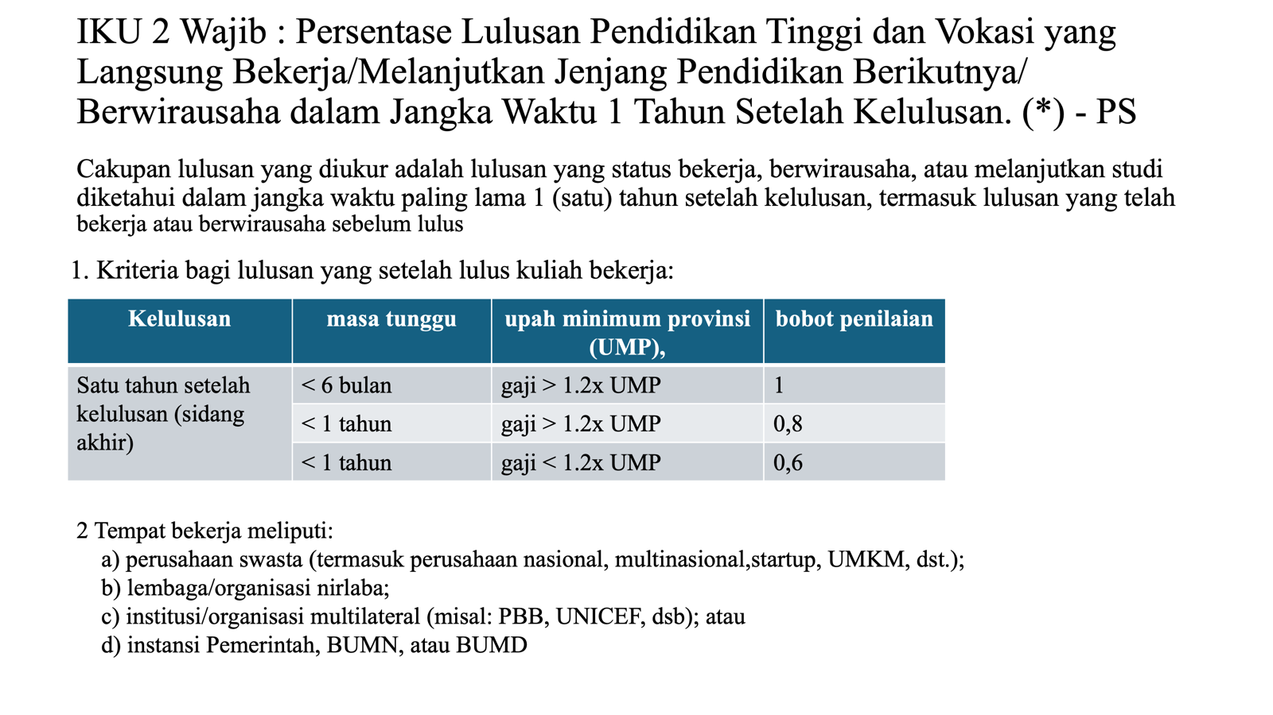
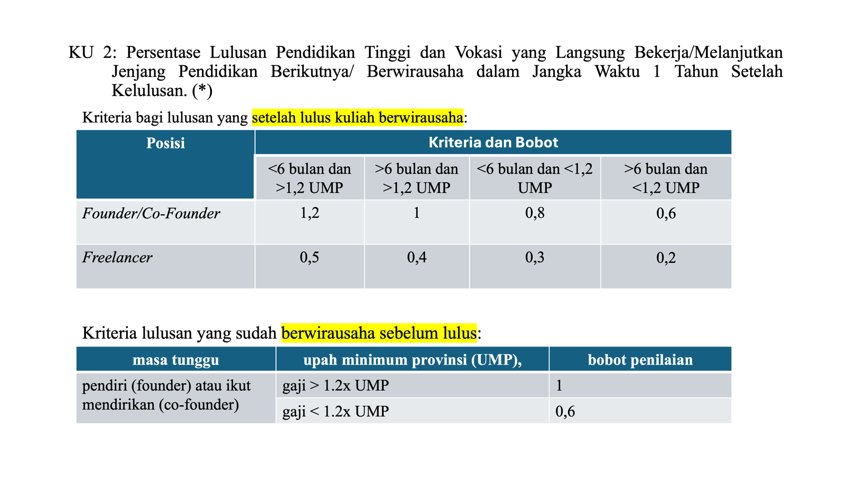
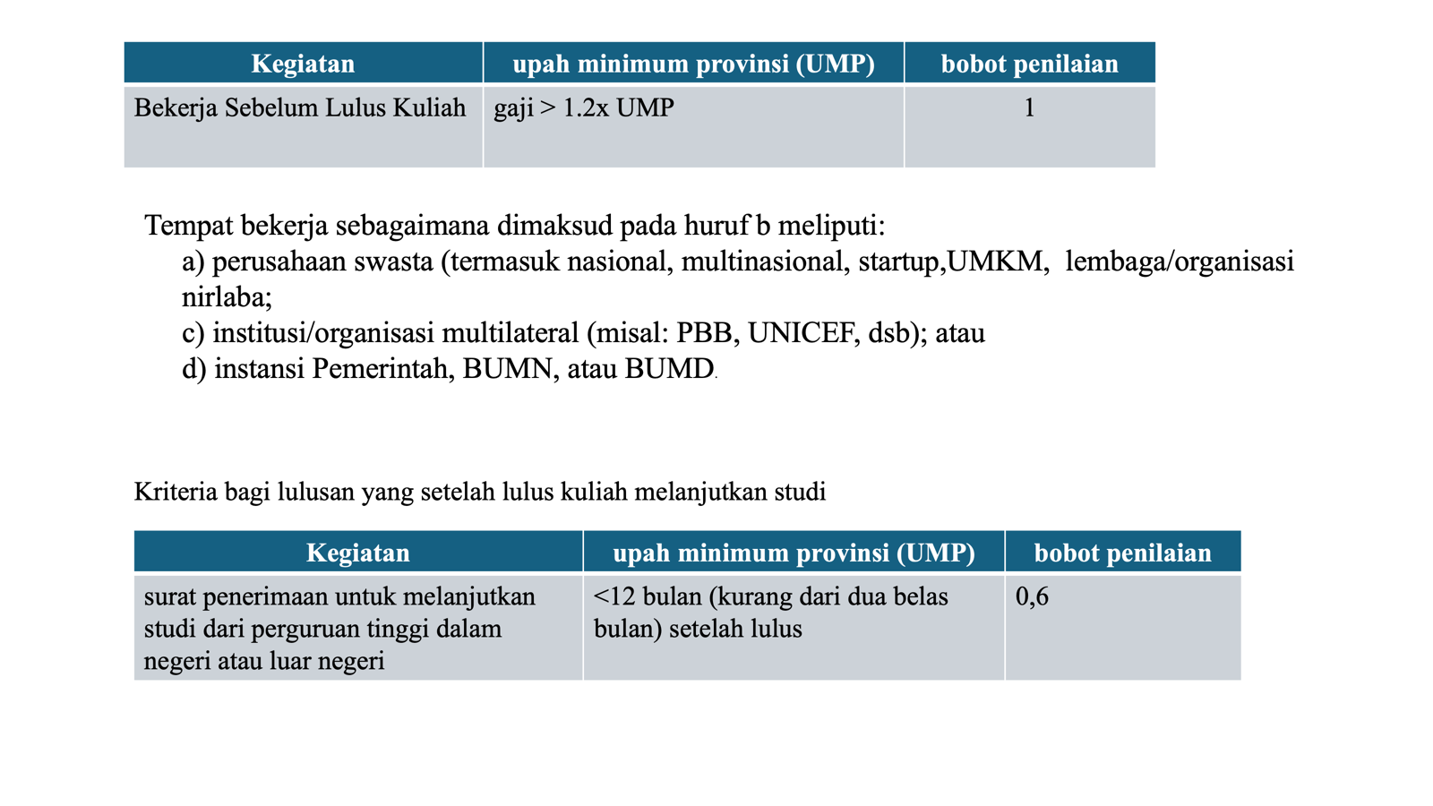
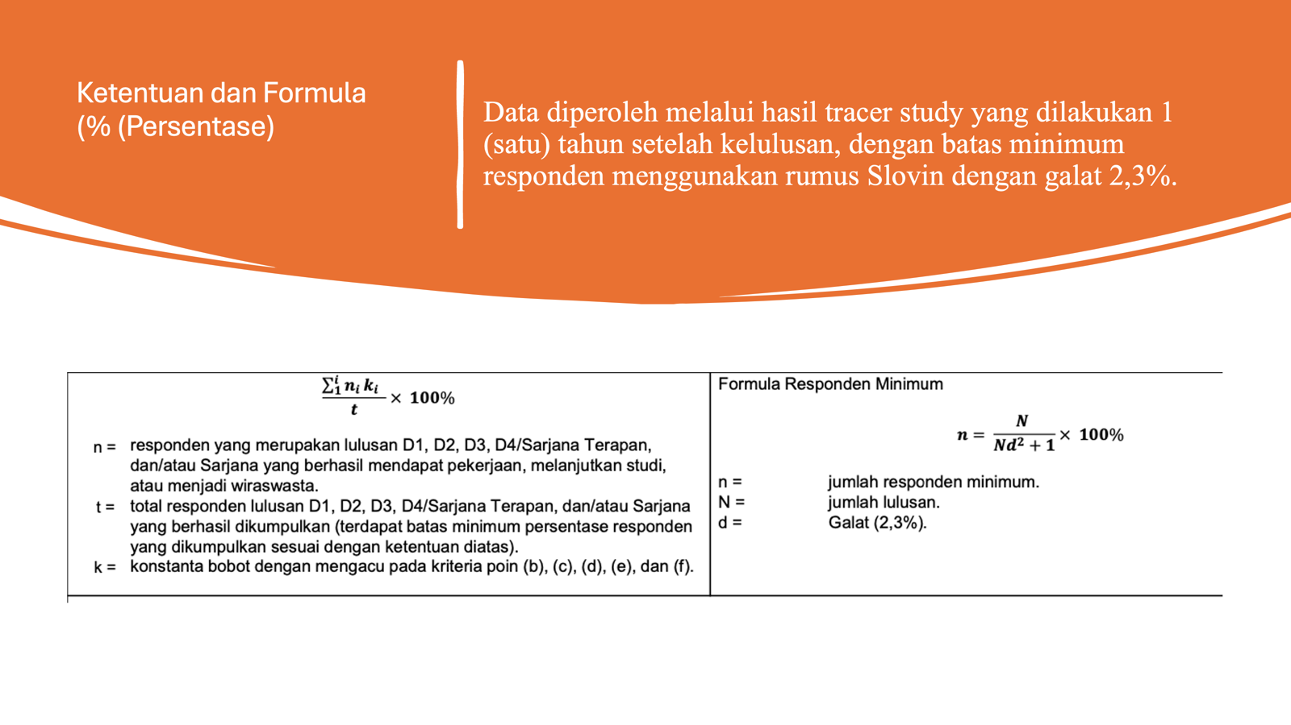
No. | Fakultas | Program Studi | Nama Lulusan | NIM | Tahun Lulus | Nomor HP/Email (opsional) | Status Lulusan | Masa Tunggu Setelah Lulus | Nama Instansi/Perusahaan/Usaha/Perguruan Tinggi Tujuan | Posisi/Jabatan/Program Studi Lanjut | Penghasilan per Bulan | UMP Provinsi | Kesesuaian Penghasilan | Kategori Bobot | Bobot | Bukti Pendukung | Tautan Bukti/Dokumen | Keterangan
Contoh | FMIPA | Kimia | Annisa Ramadhanti | 062122717 | 2025 | 081293799520 | Bekerja Sebelum Lulus |  | PT Sky Pacific Indonesia | Analis Laboratorium | Rp4,000,000 | Rp2,317,601 | > 1,2 x UMP | Bekerja sebelum lulus, penghasilan > 1,2 UMP | 1 | Riwayat Hidup pada Skripsi | https://drive.google.com/drive/folders/1nrjgTYSitSXgts-j2YLr3WDot6UzJdBV?usp=sharing
1
2

Catatan Pengisian
1 | Data diisi berdasarkan hasil tracer study lulusan pada periode pengukuran yang ditetapkan oleh LPM.
2 | Kolom Status Lulusan diisi sesuai kondisi lulusan, yaitu: bekerja, berwirausaha, melanjutkan studi, sudah bekerja sebelum lulus, sudah berwirausaha sebelum lulus, atau belum bekerja.
3 | Kolom Masa Tunggu Setelah Lulus diisi dengan waktu yang dibutuhkan lulusan untuk bekerja, berwirausaha, atau melanjutkan studi setelah tanggal kelulusan, misalnya < 6 bulan, 6–12 bulan, atau < 12 bulan.
4 | Kolom Nama Instansi/Perusahaan/Usaha/Perguruan Tinggi Tujuan diisi sesuai status lulusan. Untuk lulusan bekerja diisi nama tempat kerja; untuk wirausaha diisi nama usaha; untuk lanjut studi diisi nama perguruan tinggi tujuan.
5 | Kolom Penghasilan per Bulan diisi untuk lulusan yang bekerja atau berwirausaha. Untuk lulusan yang melanjutkan studi, kolom ini dapat dikosongkan atau diberi tanda “-”.
6 | Kolom UMP Provinsi diisi sesuai UMP provinsi tempat lulusan bekerja atau berwirausaha.
7 | Kolom Kesesuaian Penghasilan diisi dengan keterangan > 1,2 x UMP atau < 1,2 x UMP.
8 | Kolom Kategori Bobot diisi berdasarkan kondisi lulusan, misalnya “Bekerja < 6 bulan, gaji > 1,2 UMP”, “Lanjut studi < 12 bulan”, atau “Founder < 6 bulan, penghasilan > 1,2 UMP”.
9 | Kolom Bukti Pendukung dapat diisi dengan hasil tracer study, surat keterangan kerja, kontrak kerja, slip gaji, surat penerimaan studi lanjut, bukti usaha/NIB, profil usaha, surat pernyataan lulusan, atau dokumen pendukung lainnya.
10 | Kolom Tautan Bukti/Dokumen diisi dengan tautan Google Drive, laman resmi instansi, LinkedIn, laman perusahaan, bukti usaha, atau dokumen lain yang dapat diverifikasi.
11 | Apabila satu lulusan memiliki lebih dari satu aktivitas, pilih status utama yang paling sesuai dan memiliki bobot paling relevan dengan ketentuan IKU 2.

